LevelC_电能量市场出清电价
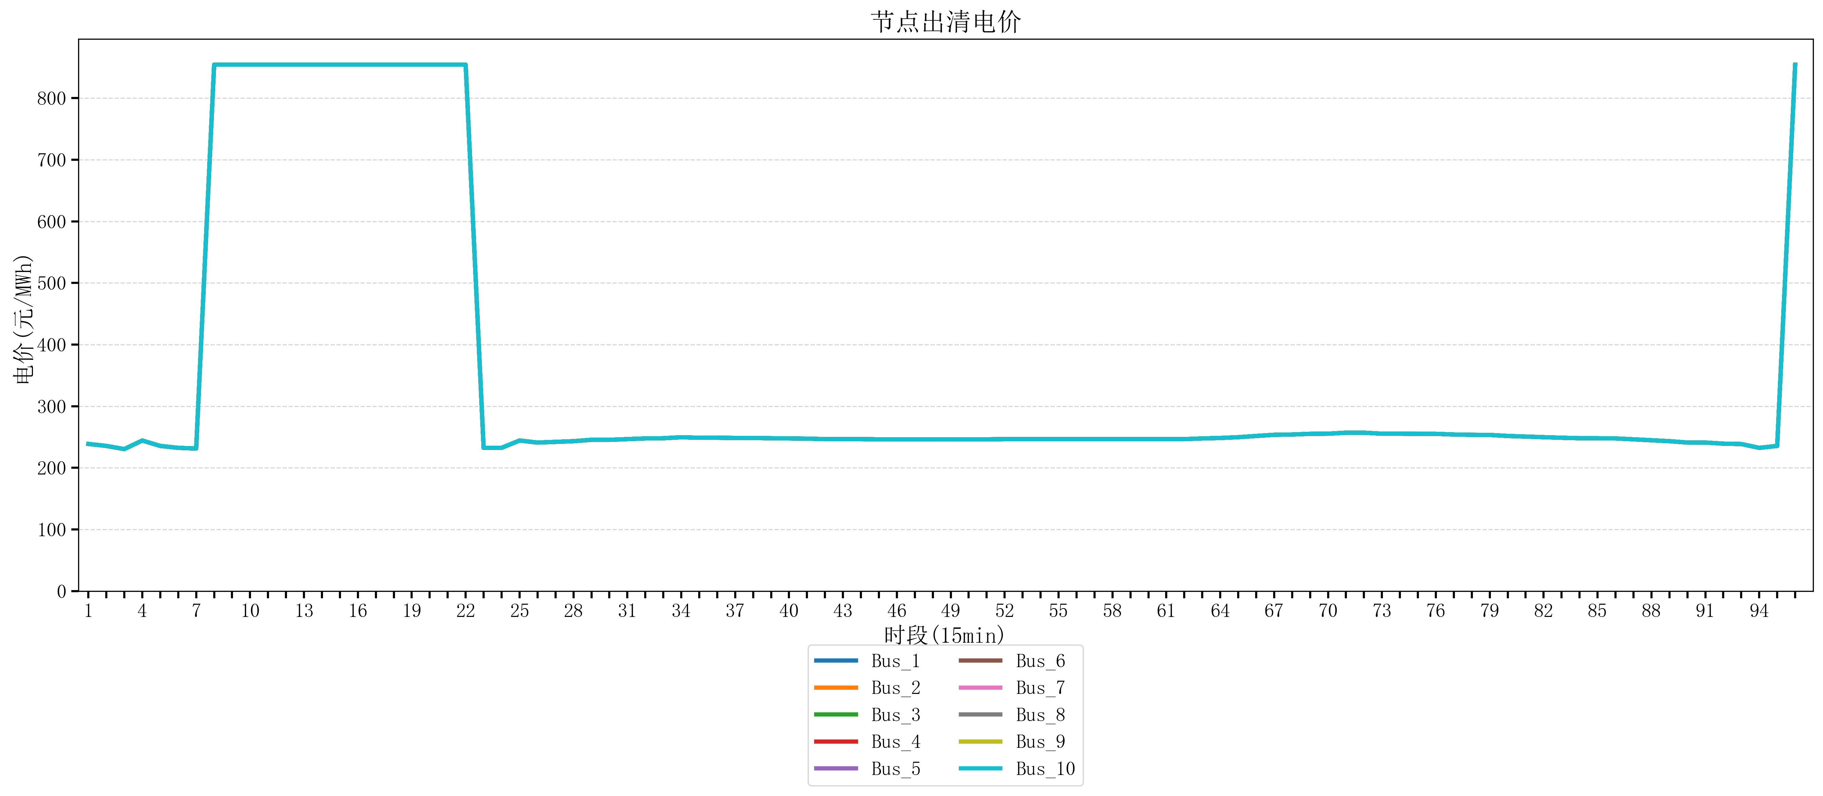
节点编号 | 电价类型 | 时段1 | 时段2 | 时段3 | 时段4 | 时段5 | 时段6 | 时段7 | 时段8 | 时段9 | 时段10 | 时段11 | 时段12 | 时段13 | 时段14 | 时段15 | 时段16 | 时段17 | 时段18 | 时段19
id | price_type | t1 | t2 | t3 | t4 | t5 | t6 | t7 | t8 | t9 | t10 | t11 | t12 | t13 | t14 | t15 | t16 | t17 | t18 | t19
str | str | float64 | float64 | float64 | float64 | float64 | float64 | float64 | float64 | float64 | float64 | float64 | float64 | float64 | float64 | float64 | float64 | float64 | float64 | float64
Bus_1 | 电能量电价 | 238.76944 | 235.51528 | 230.3938 | 244.32044 | 235.51528 | 232.414 | 231.30016 | 854.16170947 | 854.16170947 | 854.16170947 | 854.16170947 | 854.16170947 | 854.16170947 | 854.16170947 | 854.16170947 | 854.16170947 | 854.16170947 | 854.16170947 | 854.16170947
Bus_2 | 电能量电价 | 238.76944 | 235.51528 | 230.3938 | 244.32044 | 235.51528 | 232.414 | 231.30016 | 854.16170947 | 854.16170947 | 854.16170947 | 854.16170947 | 854.16170947 | 854.16170947 | 854.16170947 | 854.16170947 | 854.16170947 | 854.16170947 | 854.16170947 | 854.16170947
Bus_3 | 电能量电价 | 238.76944 | 235.51528 | 230.3938 | 244.32044 | 235.51528 | 232.414 | 231.30016 | 854.16170947 | 854.16170947 | 854.16170947 | 854.16170947 | 854.16170947 | 854.16170947 | 854.16170947 | 854.16170947 | 854.16170947 | 854.16170947 | 854.16170947 | 854.16170947
Bus_4 | 电能量电价 | 238.76944 | 235.51528 | 230.3938 | 244.32044 | 235.51528 | 232.414 | 231.30016 | 854.16170947 | 854.16170947 | 854.16170947 | 854.16170947 | 854.16170947 | 854.16170947 | 854.16170947 | 854.16170947 | 854.16170947 | 854.16170947 | 854.16170947 | 854.16170947
Bus_5 | 电能量电价 | 238.76944 | 235.51528 | 230.3938 | 244.32044 | 235.51528 | 232.414 | 231.30016 | 854.16170947 | 854.16170947 | 854.16170947 | 854.16170947 | 854.16170947 | 854.16170947 | 854.16170947 | 854.16170947 | 854.16170947 | 854.16170947 | 854.16170947 | 854.16170947
Bus_6 | 电能量电价 | 238.76944 | 235.51528 | 230.3938 | 244.32044 | 235.51528 | 232.414 | 231.30016 | 854.16170947 | 854.16170947 | 854.16170947 | 854.16170947 | 854.16170947 | 854.16170947 | 854.16170947 | 854.16170947 | 854.16170947 | 854.16170947 | 854.16170947 | 854.16170947
Bus_7 | 电能量电价 | 238.76944 | 235.51528 | 230.3938 | 244.32044 | 235.51528 | 232.414 | 231.30016 | 854.16170947 | 854.16170947 | 854.16170947 | 854.16170947 | 854.16170947 | 854.16170947 | 854.16170947 | 854.16170947 | 854.16170947 | 854.16170947 | 854.16170947 | 854.16170947
Bus_8 | 电能量电价 | 238.76944 | 235.51528 | 230.3938 | 244.32044 | 235.51528 | 232.414 | 231.30016 | 854.16170947 | 854.16170947 | 854.16170947 | 854.16170947 | 854.16170947 | 854.16170947 | 854.16170947 | 854.16170947 | 854.16170947 | 854.16170947 | 854.16170947 | 854.16170947
Bus_9 | 电能量电价 | 238.76944 | 235.51528 | 230.3938 | 244.32044 | 235.51528 | 232.414 | 231.30016 | 854.16170947 | 854.16170947 | 854.16170947 | 854.16170947 | 854.16170947 | 854.16170947 | 854.16170947 | 854.16170947 | 854.16170947 | 854.16170947 | 854.16170947 | 854.16170947
Bus_10 | 电能量电价 | 238.76944 | 235.51528 | 230.3938 | 244.32044 | 235.51528 | 232.414 | 231.30016 | 854.16170947 | 854.16170947 | 854.16170947 | 854.16170947 | 854.16170947 | 854.16170947 | 854.16170947 | 854.16170947 | 854.16170947 | 854.16170947 | 854.16170947 | 854.16170947
Bus_11 | 电能量电价 | 238.76944 | 235.51528 | 230.3938 | 244.32044 | 235.51528 | 232.414 | 231.30016 | 854.16170947 | 854.16170947 | 854.16170947 | 854.16170947 | 854.16170947 | 854.16170947 | 854.16170947 | 854.16170947 | 854.16170947 | 854.16170947 | 854.16170947 | 854.16170947
Bus_12 | 电能量电价 | 238.76944 | 235.51528 | 230.3938 | 244.32044 | 235.51528 | 232.414 | 231.30016 | 854.16170947 | 854.16170947 | 854.16170947 | 854.16170947 | 854.16170947 | 854.16170947 | 854.16170947 | 854.16170947 | 854.16170947 | 854.16170947 | 854.16170947 | 854.16170947
Bus_13 | 电能量电价 | 238.76944 | 235.51528 | 230.3938 | 244.32044 | 235.51528 | 232.414 | 231.30016 | 854.16170947 | 854.16170947 | 854.16170947 | 854.16170947 | 854.16170947 | 854.16170947 | 854.16170947 | 854.16170947 | 854.16170947 | 854.16170947 | 854.16170947 | 854.16170947
Bus_14 | 电能量电价 | 238.76944 | 235.51528 | 230.3938 | 244.32044 | 235.51528 | 232.414 | 231.30016 | 854.16170947 | 854.16170947 | 854.16170947 | 854.16170947 | 854.16170947 | 854.16170947 | 854.16170947 | 854.16170947 | 854.16170947 | 854.16170947 | 854.16170947 | 854.16170947
Bus_15 | 电能量电价 | 238.76944 | 235.51528 | 230.3938 | 244.32044 | 235.51528 | 232.414 | 231.30016 | 854.16170947 | 854.16170947 | 854.16170947 | 854.16170947 | 854.16170947 | 854.16170947 | 854.16170947 | 854.16170947 | 854.16170947 | 854.16170947 | 854.16170947 | 854.16170947
Bus_16 | 电能量电价 | 238.76944 | 235.51528 | 230.3938 | 244.32044 | 235.51528 | 232.414 | 231.30016 | 854.16170947 | 854.16170947 | 854.16170947 | 854.16170947 | 854.16170947 | 854.16170947 | 854.16170947 | 854.16170947 | 854.16170947 | 854.16170947 | 854.16170947 | 854.16170947
Bus_17 | 电能量电价 | 238.76944 | 235.51528 | 230.3938 | 244.32044 | 235.51528 | 232.414 | 231.30016 | 854.16170947 | 854.16170947 | 854.16170947 | 854.16170947 | 854.16170947 | 854.16170947 | 854.16170947 | 854.16170947 | 854.16170947 | 854.16170947 | 854.16170947 | 854.16170947
Bus_18 | 电能量电价 | 238.76944 | 235.51528 | 230.3938 | 244.32044 | 235.51528 | 232.414 | 231.30016 | 854.16170947 | 854.16170947 | 854.16170947 | 854.16170947 | 854.16170947 | 854.16170947 | 854.16170947 | 854.16170947 | 854.16170947 | 854.16170947 | 854.16170947 | 854.16170947
Bus_19 | 电能量电价 | 238.76944 | 235.51528 | 230.3938 | 244.32044 | 235.51528 | 232.414 | 231.30016 | 854.16170947 | 854.16170947 | 854.16170947 | 854.16170947 | 854.16170947 | 854.16170947 | 854.16170947 | 854.16170947 | 854.16170947 | 854.16170947 | 854.16170947 | 854.16170947
Bus_20 | 电能量电价 | 238.76944 | 235.51528 | 230.3938 | 244.32044 | 235.51528 | 232.414 | 231.30016 | 854.16170947 | 854.16170947 | 854.16170947 | 854.16170947 | 854.16170947 | 854.16170947 | 854.16170947 | 854.16170947 | 854.16170947 | 854.16170947 | 854.16170947 | 854.16170947
Bus_21 | 电能量电价 | 238.76944 | 235.51528 | 230.3938 | 244.32044 | 235.51528 | 232.414 | 231.30016 | 854.16170947 | 854.16170947 | 854.16170947 | 854.16170947 | 854.16170947 | 854.16170947 | 854.16170947 | 854.16170947 | 854.16170947 | 854.16170947 | 854.16170947 | 854.16170947
Bus_22 | 电能量电价 | 238.76944 | 235.51528 | 230.3938 | 244.32044 | 235.51528 | 232.414 | 231.30016 | 854.16170947 | 854.16170947 | 854.16170947 | 854.16170947 | 854.16170947 | 854.16170947 | 854.16170947 | 854.16170947 | 854.16170947 | 854.16170947 | 854.16170947 | 854.16170947
Bus_23 | 电能量电价 | 238.76944 | 235.51528 | 230.3938 | 244.32044 | 235.51528 | 232.414 | 231.30016 | 854.16170947 | 854.16170947 | 854.16170947 | 854.16170947 | 854.16170947 | 854.16170947 | 854.16170947 | 854.16170947 | 854.16170947 | 854.16170947 | 854.16170947 | 854.16170947
Bus_24 | 电能量电价 | 238.76944 | 235.51528 | 230.3938 | 244.32044 | 235.51528 | 232.414 | 231.30016 | 854.16170947 | 854.16170947 | 854.16170947 | 854.16170947 | 854.16170947 | 854.16170947 | 854.16170947 | 854.16170947 | 854.16170947 | 854.16170947 | 854.16170947 | 854.16170947
Bus_25 | 电能量电价 | 238.76944 | 235.51528 | 230.3938 | 244.32044 | 235.51528 | 232.414 | 231.30016 | 854.16170947 | 854.16170947 | 854.16170947 | 854.16170947 | 854.16170947 | 854.16170947 | 854.16170947 | 854.16170947 | 854.16170947 | 854.16170947 | 854.16170947 | 854.16170947
Bus_26 | 电能量电价 | 238.76944 | 235.51528 | 230.3938 | 244.32044 | 235.51528 | 232.414 | 231.30016 | 854.16170947 | 854.16170947 | 854.16170947 | 854.16170947 | 854.16170947 | 854.16170947 | 854.16170947 | 854.16170947 | 854.16170947 | 854.16170947 | 854.16170947 | 854.16170947
Bus_27 | 电能量电价 | 238.76944 | 235.51528 | 230.3938 | 244.32044 | 235.51528 | 232.414 | 231.30016 | 854.16170947 | 854.16170947 | 854.16170947 | 854.16170947 | 854.16170947 | 854.16170947 | 854.16170947 | 854.16170947 | 854.16170947 | 854.16170947 | 854.16170947 | 854.16170947
Bus_28 | 电能量电价 | 238.76944 | 235.51528 | 230.3938 | 244.32044 | 235.51528 | 232.414 | 231.30016 | 854.16170947 | 854.16170947 | 854.16170947 | 854.16170947 | 854.16170947 | 854.16170947 | 854.16170947 | 854.16170947 | 854.16170947 | 854.16170947 | 854.16170947 | 854.16170947
Bus_29 | 电能量电价 | 238.76944 | 235.51528 | 230.3938 | 244.32044 | 235.51528 | 232.414 | 231.30016 | 854.16170947 | 854.16170947 | 854.16170947 | 854.16170947 | 854.16170947 | 854.16170947 | 854.16170947 | 854.16170947 | 854.16170947 | 854.16170947 | 854.16170947 | 854.16170947
Bus_30 | 电能量电价 | 238.76944 | 235.51528 | 230.3938 | 244.32044 | 235.51528 | 232.414 | 231.30016 | 854.16170947 | 854.16170947 | 854.16170947 | 854.16170947 | 854.16170947 | 854.16170947 | 854.16170947 | 854.16170947 | 854.16170947 | 854.16170947 | 854.16170947 | 854.16170947
Bus_31 | 电能量电价 | 238.76944 | 235.51528 | 230.3938 | 244.32044 | 235.51528 | 232.414 | 231.30016 | 854.16170947 | 854.16170947 | 854.16170947 | 854.16170947 | 854.16170947 | 854.16170947 | 854.16170947 | 854.16170947 | 854.16170947 | 854.16170947 | 854.16170947 | 854.16170947
Bus_32 | 电能量电价 | 238.76944 | 235.51528 | 230.3938 | 244.32044 | 235.51528 | 232.414 | 231.30016 | 854.16170947 | 854.16170947 | 854.16170947 | 854.16170947 | 854.16170947 | 854.16170947 | 854.16170947 | 854.16170947 | 854.16170947 | 854.16170947 | 854.16170947 | 854.16170947
Bus_33 | 电能量电价 | 238.76944 | 235.51528 | 230.3938 | 244.32044 | 235.51528 | 232.414 | 231.30016 | 854.16170947 | 854.16170947 | 854.16170947 | 854.16170947 | 854.16170947 | 854.16170947 | 854.16170947 | 854.16170947 | 854.16170947 | 854.16170947 | 854.16170947 | 854.16170947
Bus_34 | 电能量电价 | 238.76944 | 235.51528 | 230.3938 | 244.32044 | 235.51528 | 232.414 | 231.30016 | 854.16170947 | 854.16170947 | 854.16170947 | 854.16170947 | 854.16170947 | 854.16170947 | 854.16170947 | 854.16170947 | 854.16170947 | 854.16170947 | 854.16170947 | 854.16170947
Bus_35 | 电能量电价 | 238.76944 | 235.51528 | 230.3938 | 244.32044 | 235.51528 | 232.414 | 231.30016 | 854.16170947 | 854.16170947 | 854.16170947 | 854.16170947 | 854.16170947 | 854.16170947 | 854.16170947 | 854.16170947 | 854.16170947 | 854.16170947 | 854.16170947 | 854.16170947
Bus_36 | 电能量电价 | 238.76944 | 235.51528 | 230.3938 | 244.32044 | 235.51528 | 232.414 | 231.30016 | 854.16170947 | 854.16170947 | 854.16170947 | 854.16170947 | 854.16170947 | 854.16170947 | 854.16170947 | 854.16170947 | 854.16170947 | 854.16170947 | 854.16170947 | 854.16170947
Bus_37 | 电能量电价 | 238.76944 | 235.51528 | 230.3938 | 244.32044 | 235.51528 | 232.414 | 231.30016 | 854.16170947 | 854.16170947 | 854.16170947 | 854.16170947 | 854.16170947 | 854.16170947 | 854.16170947 | 854.16170947 | 854.16170947 | 854.16170947 | 854.16170947 | 854.16170947
Bus_38 | 电能量电价 | 238.76944 | 235.51528 | 230.3938 | 244.32044 | 235.51528 | 232.414 | 231.30016 | 854.16170947 | 854.16170947 | 854.16170947 | 854.16170947 | 854.16170947 | 854.16170947 | 854.16170947 | 854.16170947 | 854.16170947 | 854.16170947 | 854.16170947 | 854.16170947
Bus_39 | 电能量电价 | 238.76944 | 235.51528 | 230.3938 | 244.32044 | 235.51528 | 232.414 | 231.30016 | 854.16170947 | 854.16170947 | 854.16170947 | 854.16170947 | 854.16170947 | 854.16170947 | 854.16170947 | 854.16170947 | 854.16170947 | 854.16170947 | 854.16170947 | 854.16170947
Bus_40 | 电能量电价 | 238.76944 | 235.51528 | 230.3938 | 244.32044 | 235.51528 | 232.414 | 231.30016 | 854.16170947 | 854.16170947 | 854.16170947 | 854.16170947 | 854.16170947 | 854.16170947 | 854.16170947 | 854.16170947 | 854.16170947 | 854.16170947 | 854.16170947 | 854.16170947
Bus_41 | 电能量电价 | 238.76944 | 235.51528 | 230.3938 | 244.32044 | 235.51528 | 232.414 | 231.30016 | 854.16170947 | 854.16170947 | 854.16170947 | 854.16170947 | 854.16170947 | 854.16170947 | 854.16170947 | 854.16170947 | 854.16170947 | 854.16170947 | 854.16170947 | 854.16170947
Bus_42 | 电能量电价 | 238.76944 | 235.51528 | 230.3938 | 244.32044 | 235.51528 | 232.414 | 231.30016 | 854.16170947 | 854.16170947 | 854.16170947 | 854.16170947 | 854.16170947 | 854.16170947 | 854.16170947 | 854.16170947 | 854.16170947 | 854.16170947 | 854.16170947 | 854.16170947
Bus_43 | 电能量电价 | 238.76944 | 235.51528 | 230.3938 | 244.32044 | 235.51528 | 232.414 | 231.30016 | 854.16170947 | 854.16170947 | 854.16170947 | 854.16170947 | 854.16170947 | 854.16170947 | 854.16170947 | 854.16170947 | 854.16170947 | 854.16170947 | 854.16170947 | 854.16170947
Bus_44 | 电能量电价 | 238.76944 | 235.51528 | 230.3938 | 244.32044 | 235.51528 | 232.414 | 231.30016 | 854.16170947 | 854.16170947 | 854.16170947 | 854.16170947 | 854.16170947 | 854.16170947 | 854.16170947 | 854.16170947 | 854.16170947 | 854.16170947 | 854.16170947 | 854.16170947
Bus_1 | 阻塞电价 | 0 | 0 | 0 | 0 | 0 | 0 | 0 | 0 | 0 | 0 | 0 | 0 | 0 | 0 | 0 | 0 | 0 | 0 | 0
Bus_2 | 阻塞电价 | 0 | 0 | 0 | 0 | 0 | 0 | 0 | 0 | 0 | 0 | 0 | 0 | 0 | 0 | 0 | 0 | 0 | 0 | 0
...

LevelC_电力电量平衡表单
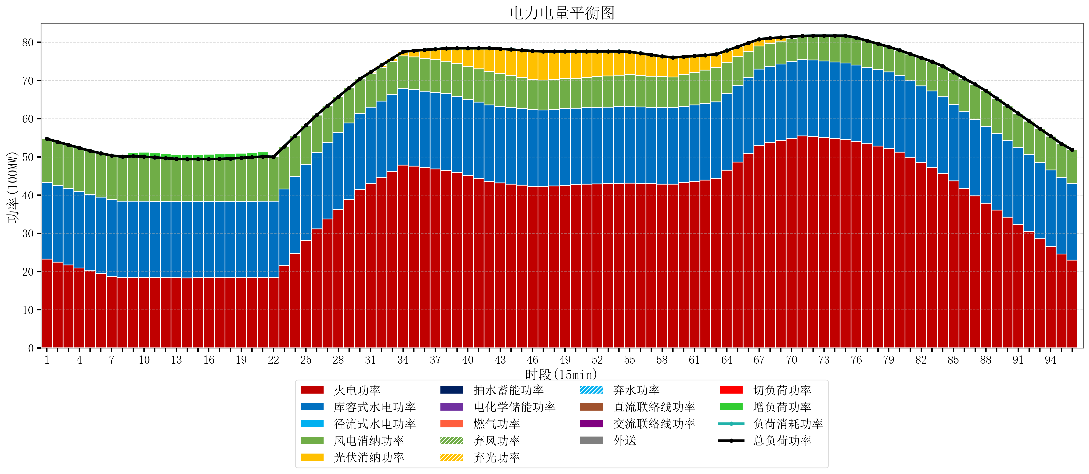
元件名称 | 时段1 | 时段2 | 时段3 | 时段4 | 时段5 | 时段6 | 时段7 | 时段8 | 时段9 | 时段10 | 时段11 | 时段12 | 时段13 | 时段14 | 时段15 | 时段16 | 时段17
name | t1 | t2 | t3 | t4 | t5 | t6 | t7 | t8 | t9 | t10 | t11 | t12 | t13 | t14 | t15 | t16 | t17
str | float64 | float64 | float64 | float64 | float64 | float64 | float64 | float64 | float64 | float64 | float64 | float64 | float64 | float64 | float64 | float64 | float64
火电功率 | 23.256635972 | 22.489680668 | 21.722725364 | 20.95577006 | 20.188814756 | 19.48437834 | 18.789319757 | 18.403778393 | 18.409130194 | 18.403274238 | 18.393462604 | 18.38365097 | 18.373839335 | 18.370698061 | 18.371844875 | 18.37299169 | 18.374138504
库容式水电功率 | 20 | 20 | 20 | 20 | 20 | 20 | 20 | 20 | 20 | 20 | 20 | 20 | 20 | 20 | 20 | 20 | 20
径流式水电功率 | 0 | 0 | 0 | 0 | 0 | 0 | 0 | 0 | 0 | 0 | 0 | 0 | 0 | 0 | 0 | 0 | 0
风电消纳功率 | 11.48 | 11.455789474 | 11.431578947 | 11.407368421 | 11.383157895 | 11.468421053 | 11.570105263 | 11.671789474 | 11.773473684 | 11.662210526 | 11.475789474 | 11.289368421 | 11.102947368 | 11.043263158 | 11.065052632 | 11.086842105 | 11.108631579
光伏消纳功率 | 0 | 0 | 0 | 0 | 0 | 0 | 0 | 0 | 0 | 0 | 0 | 0 | 0 | 0 | 0 | 0 | 0
抽水蓄能功率 | 0 | 0 | 0 | 0 | 0 | 0 | 0 | 0 | 0 | 0 | 0 | 0 | 0 | 0 | 0 | 0 | 0
电化学储能功率 | 0 | 0 | 0 | 0 | 0 | 0 | 0 | 0 | 0 | 0 | 0 | 0 | 0 | 0 | 0 | 0 | 0
燃气功率 | 0 | 0 | 0 | 0 | 0 | 0 | 0 | 0 | 0 | 0 | 0 | 0 | 0 | 0 | 0 | 0 | 0
直流联络线功率 | 0 | 0 | 0 | 0 | 0 | 0 | 0 | 0 | 0 | 0 | 0 | 0 | 0 | 0 | 0 | 0 | 0
交流联络线功率 | 0 | 0 | 0 | 0 | 0 | 0 | 0 | 0 | 0 | 0 | 0 | 0 | 0 | 0 | 0 | 0 | 0
负荷消耗功率 | 54.736635972 | 53.945470142 | 53.154304312 | 52.363138481 | 51.571972651 | 50.952799393 | 50.35942502 | 50.075567867 | 50.182603878 | 50.065484765 | 49.869252078 | 49.673019391 | 49.476786704 | 49.413961219 | 49.436897507 | 49.459833795 | 49.482770083
外送 | 0 | 0 | 0 | 0 | 0 | 0 | 0 | 0 | 0 | 0 | 0 | 0 | 0 | 0 | 0 | 0 | 0
总负荷功率 | 54.736635972 | 53.945470142 | 53.154304312 | 52.363138481 | 51.571972651 | 50.952799393 | 50.35942502 | 50.075567867 | 50.182603878 | 50.065484765 | 49.869252078 | 49.673019391 | 49.476786704 | 49.413961219 | 49.436897507 | 49.459833795 | 49.482770083
弃风功率 | 0 | 0 | 0 | 0 | 0 | 0 | 0 | 0 | 0 | 0 | 0 | 0 | 0 | 0 | 0 | 0 | 0
弃光功率 | 0 | 0 | 0 | 0 | 0 | 0 | 0 | 0 | 0 | 0 | 0 | 0 | 0 | 0 | 0 | 0 | 0
弃水功率 | 0 | 0 | 0 | 0 | 0 | 0 | 0 | 0 | 0 | 0 | 0 | 0 | 0 | 0 | 0 | 0 | 0
切负荷功率 | 0 | 0 | 0 | 0 | 0 | 0 | 0 | 0 | 0 | 0 | 0 | 0 | 0 | 0 | 0 | 0 | 0
增负荷功率 | 0 | 0 | 0 | 0 | 0 | 0 | 0 | 0.30951721975 | 1.0099276035 | 1.1937954906 | 1.1953542611 | 1.1969130317 | 1.1984718023 | 1.2130429748 | 1.2359792629 | 1.258915551 | 1.2818518391

